Bulan 2
No | HARI | TANGGAL | KEGIATAN | KELUARAN | STATUS
1 | Rabu | 9/20/2023 | Kemajuan APP | Penambahan fitur sycn data | done
2 | Kamis | 9/21/2023 | Kemajuan APP | Preparation Deploy aplikasi di sever & unit test | done
3 | Jumat | 9/22/2023 | Kemajuan APP | Proses Deployment | done
4 | Sabtu | 9/23/2023
5 | Minggu | 9/24/2023
6 | Senin | 9/25/2023 | Kemajuan APP | Penambahan fitur progress total | done
7 | Selasa | 9/26/2023 | Kemajuan APP | Penambahan Fitur Komentar bergambar | done
8 | Rabu | 9/27/2023 | Kemajuan APP | Pembuatan CDN image Uploader | done
9 | Kamis | 9/28/2023 | Kemajuan APP | Integrasi Sistem CDN | done
10 | Jumat | 9/29/2023 | Kemajuan APP | Optimasi User Experience | done
11 | Sabtu | 9/30/2023
12 | Minggu | 2023-01-10
13 | Senin | 2023-02-10 | I-PIT | Pembuatan Arsitektur | done
14 | Selasa | 2023-03-10 | I-PIT | Building Framework UI scratch Dashboard Admin | done
15 | Rabu | 2023-04-10 | I-PIT | Build MapBox & setup layer | done
16 | Kamis | 2023-05-10 | I-PIT | Create tile38 komputasi geofencing | done
17 | Jumat | 2023-06-10 | I-PIT | Integration Socket io realtime broadcast on room | done
18 | Sabtu | 2023-07-10
19 | Minggu | 2023-08-10
20 | Senin | 2023-09-10 | I-PIT | Add feature editing boundries | done
21 | Selasa | 2023-10-10 | I-PIT | Building Backend CRUD to DB | done
22 | Rabu | 2023-11-10 | I-PIT | Building Geofencing Logic | done
23 | Kamis | 2023-12-10 | I-PIT | Integrasi Backend ke dashboard | done
24 | Jumat | 10/13/2023 | I-PIT | AUTHENTIFIKASI | done
25 | Sabtu | 10/14/2023
26 | Minggu | 10/15/2023
27 | Senin | 10/16/2023 | Kemajuan APP & I-PIT | Rapat Terpusat Bersama Manager IT | done
28 | Selasa | 10/17/2023 | I-PIT | Pembuatan Menu administrator | done
29 | Rabu | 10/18/2023 | I-PIT | Rapat Bersama Client unit UluBelu | done

 | Mengetahui |  |  | Tertanda
 | 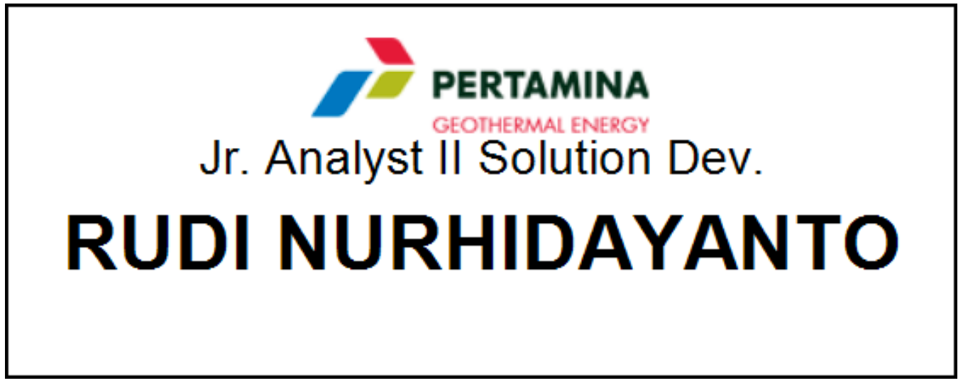

 | Rudi Nurhidayanto |  |  | Fandilla Dimas Prayoga

